Hoja1
2024-01-20

LA PAZ 28 - HAEDO 4460-2005
BUENOS AIRES luquearti@gmail.com
____________________________________________________________________________________

"TARUGOS de POLIPROPILENO”
“Con TOPE y Sin TOPE”

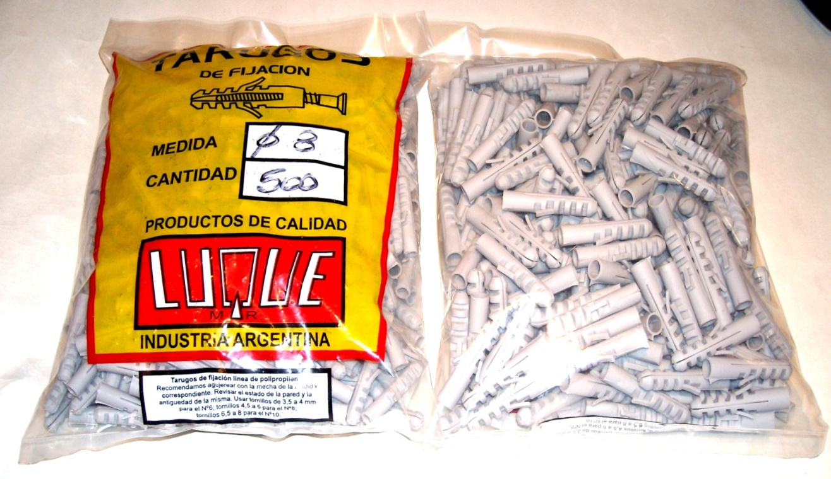

 | COMUN
COD. | Nº | BOLSA | PRECIO
TALU-05 | Nº 5 | 1000 | $ 1,608.20
TALU-06 | Nº 6 | 1000 | $ 1,608.20
TALU-08 | Nº 8 | 500 | $ 1,700.00
TALU-10 | Nº10 | 250 | $ 1,608.20
TALU-12 | Nº12 | 250 | $ 4,579.30
 | CON TOPE
COD. | Nº | BOLSA | PRECIO
TALU-15 | Nº 5 | 1000 | $ 1,733.93
TALU-16 | Nº 6 | 1000 | $ 1,733.93
TALU-18 | Nº 8 | 500 | $ 1,733.93
TALU-20 | Nº10 | 250 | $ 1,733.93
TALU-22 | Nº12 | 250 | $ 5,121.60

PRECIO POR BOLSA
M

